상품제안서
워터맨헤미스피어스텐레스스틸수성펜 | 상품코드: S22325

 |  |  |  |  |  |  | 02-713-8555 | www.synergygift.co.kr
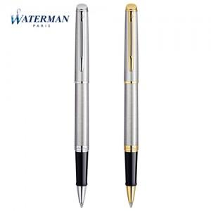

【상세/제작정보】

【인쇄/포장옵션】 | 레이저 / 포장지포장

【공급단가】 | 수량 | 10~ | 50~ | 100~ | 300~ | 500~
*VAT별도 | 단가 | 112,920원 | 111,030원 | 108,210원 | 106,330원 | 103,510원

【상품 URL】 | https://www.synergygift.co.kr:443/src/goods_detail.php?gdno=22325

